Pergola
ISOTRA a.s.
Bílovecká 2411/1, 746 01 Opava |  |  |  |  |  |  |  |  |  |  | TEL.: +420 553 685 101 |  |  |  | FAX: +420 553 685 110 |  |  |  |  |  |  |  |  |  |  |  |  |  |  |  |  |  |  |  |  |  |  |  |  |  |  | www.isotra.cz
Objednávkový formulář Pergola
Pergola ARTOSI

Objednávka |  |  |  |  |  |  |  |  |  |  | Objednatel
Číslo zakázky: |  |  |  |  |  |  |  |  |  |  | IČ:
 |  |  |  |  |  |  |  |  |  |  | DIČ:
Objednáno dne: |  |  |  |  |  |  |  |  |  |  | Fakturační adresa:

Telefon:
 |  |  |  |  |  |  |  |  |  |  | Dodací adresa:
Termín dodání:

Pozice | Počet ks | Zkr.2 výrobku | Typ výrobku | Typ montáže | Šířka (mm) | Výška = délka (mm) | Barva lakovaných komponentů | Barva lamel | Směr naklápění lamel | Přístupový bod a počet motorů | Typ motoru | Pomocný přístupový bod | Kotvení rámu | Typ stojky | Stojka A1 | Stojka A1 - Podchozí výška (mm) | Stojka A1 - Posunutí na osu (mm) | Stojka A1 - umístění odtoku | Stojka A3 | Stojka A3 - Podchozí výška (mm) | Stojka A3 - Posunutí na osu (mm) | Stojka A3 - umístění odtoku | Stojka C1 | Stojka C1 - Podchozí výška (mm) | Stojka C1 - Posunutí na osu (mm) | Stojka C1 - umístění odtoku | Stojka C3 | Stojka C3 - Podchozí výška (mm) | Stojka C3 - Posunutí na osu (mm) | Stojka C3 - umístění odtoku | Stojka A2 (dodatečná) | Stojka A2 - Podchozí výška (mm) | Stojka A2 - Posunutí na osu (mm) | Stojka A2 - umístění odtoku | Stojka C2 (dodatečná) | Stojka C2 - Podchozí výška (mm) | Stojka C2 - Posunutí na osu (mm) | Stojka C2 - umístění odtoku | Počet lamel v 2.sekci | Osvětlení | Umístění osvětlení | Balení
1 | 2 | 3 | 4 | 5 | 6 | 7 | 8 | 9 | 10 | 11 | 12 | 13 | 14 | 15 | 16 | 17 | 18 | 19 | 20 | 21 | 22 | 23 | 24 | 25 | 26 | 27 | 28 | 29 | 30 | 31 | 32 | 33 | 34 | 35 | 36 | 37 | 38 | 39 | 40 | 41 | 42 | 43

Poznámka k zakázce:

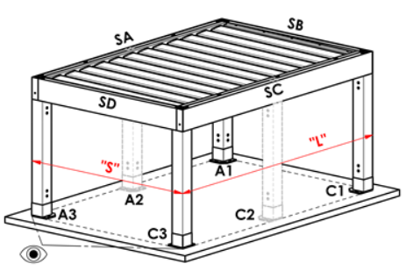
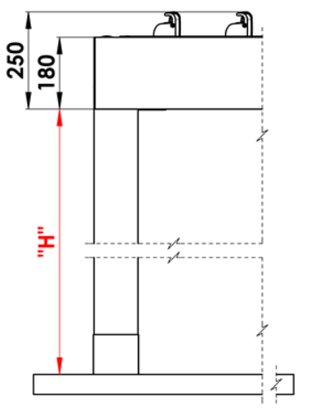
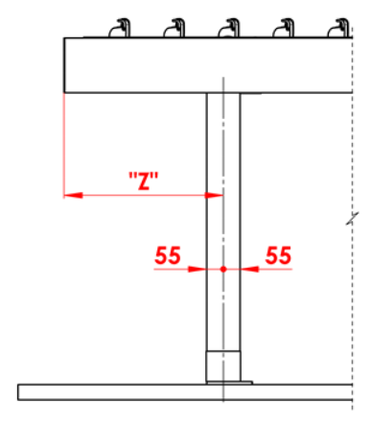
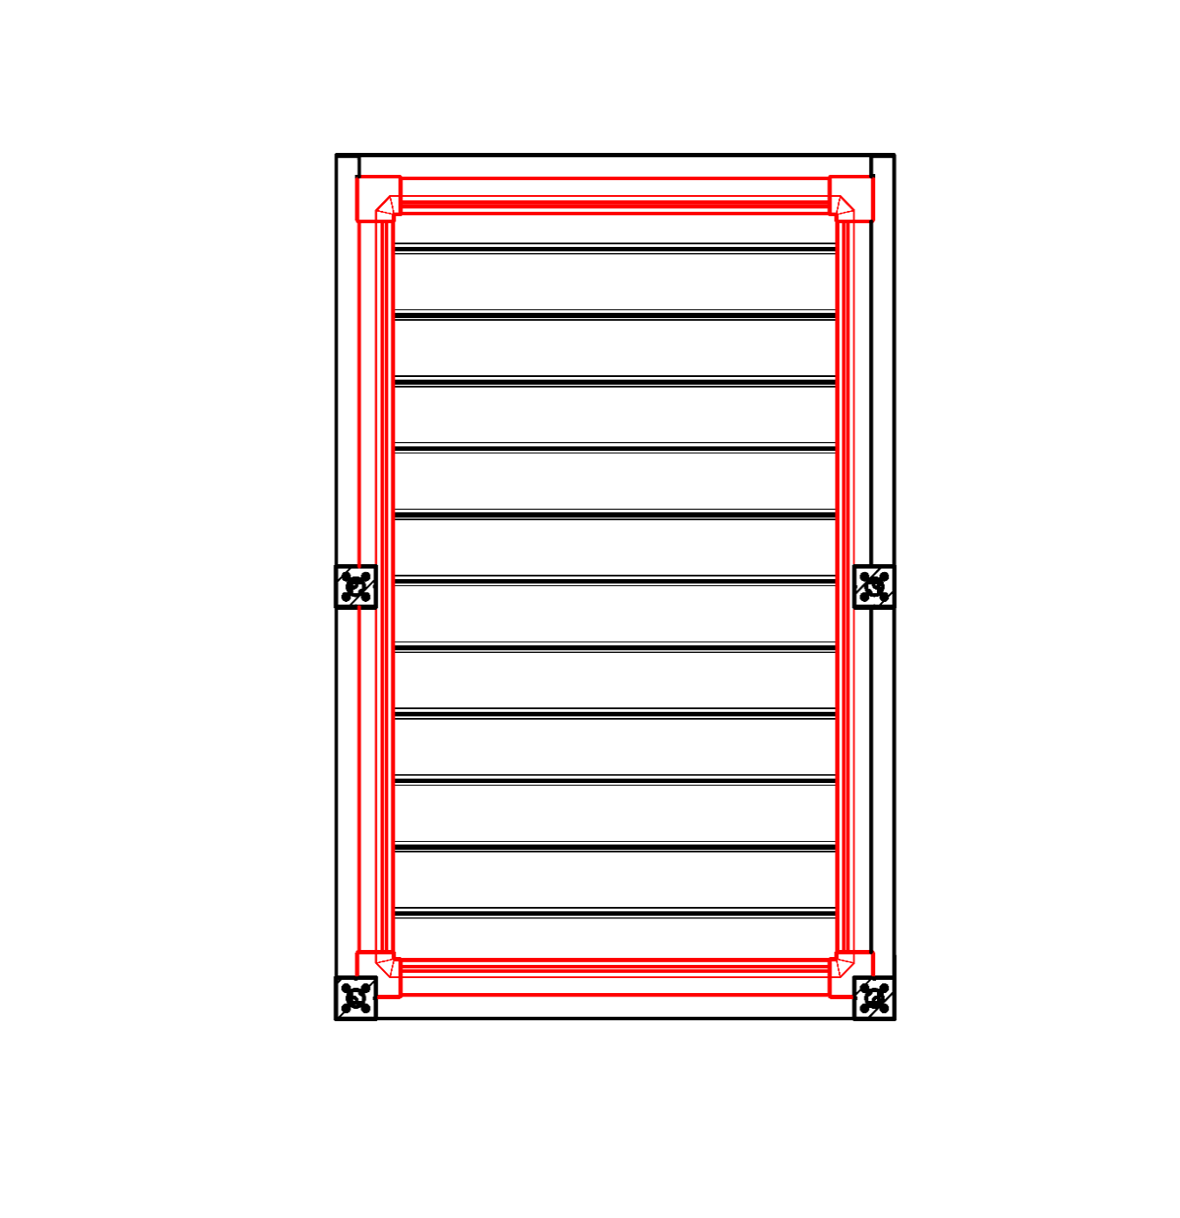
Vysvětlivky:
16/ Podchozí výška v rozmězi 500 - 3000mm. |  |  |  |  |  |  | S - šířka |  |  |  |  |  |  |  |  |  | Podchozí výška |  |  |  |  | Posun stojky po délce |  |  |  |  |  |  |  |  |  |  | Celoobvodový okap
17/ Posunutí na osu 0mm, nebo také v rozmězí 255 - 1055mm posunutí po délce, v rozmězí 255 - 555mm posunutí po šířce. |  |  |  |  |  |  | L - délka

Doporučený počet odtoků:
do 12m² plochy pergoly - 1 odtok
nad 12m² plochy pergoly - 2 odtoky
nad 24m² plochy pergoly - doporučujeme 3 odtoky

Poznámky:
Překrývací profily se objednávají samostatně.
Překrývací profil PK_05 nelze kombinovat s těsnícími kartáčky.
Z technologických důvodů nelze opětovně přelakovávat jakýchkoliv profil.

 |  |  |  |  |  |  |  |  |  |  |  |  |  |  |  |  | Umístění odtoku ve stojce

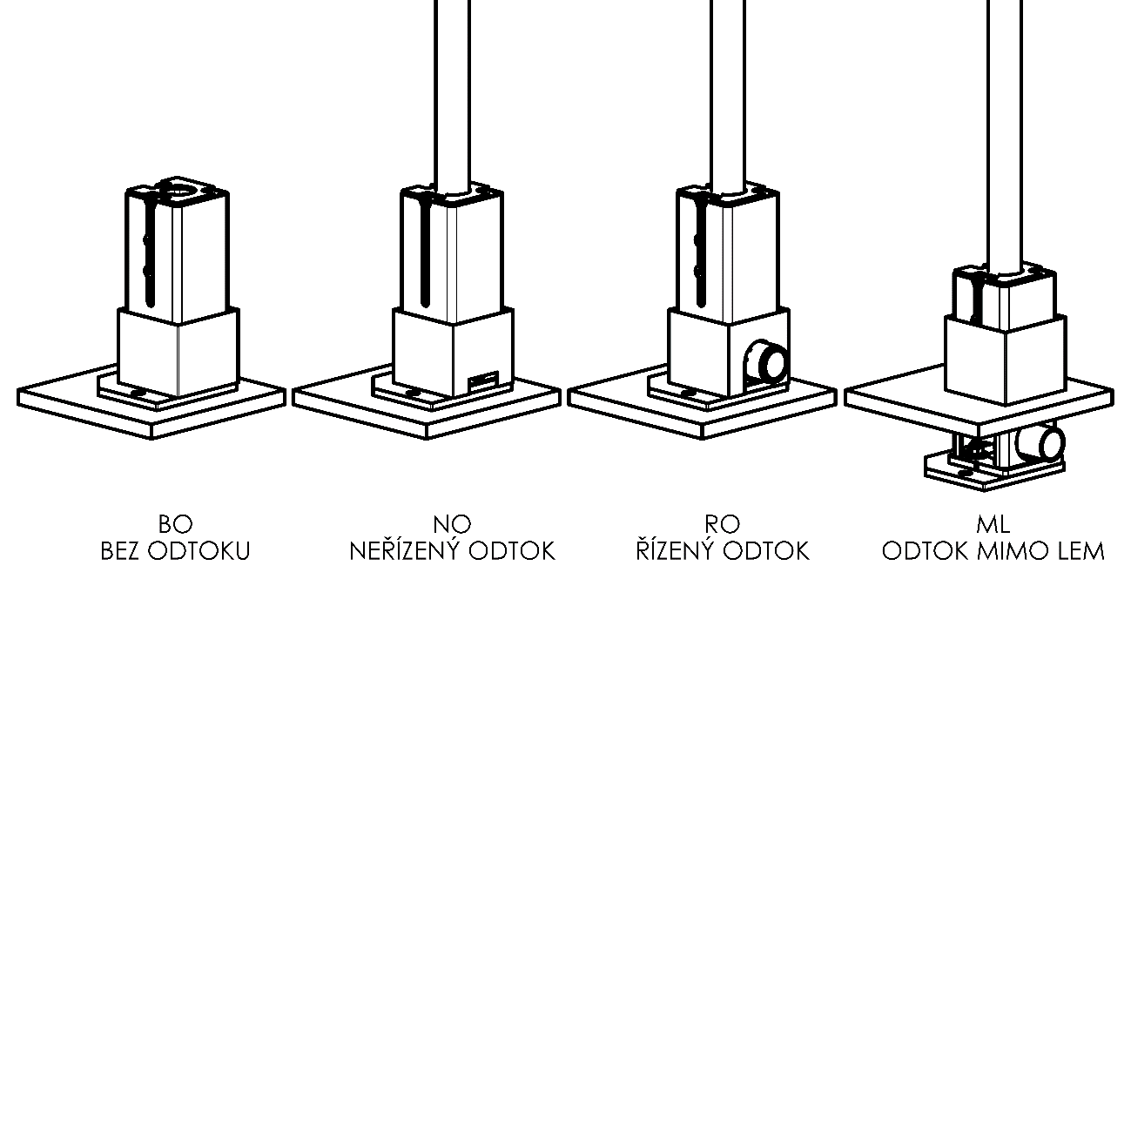

Platnost od: 17.08.2026.
Pro veškeré obchodní vztahy platí ustanovení Všeobecných obchodních podmínek společnosti ISOTRA a.s. v platném znění, pokud není stanoveno jinak.

POKYNY PERGOLA
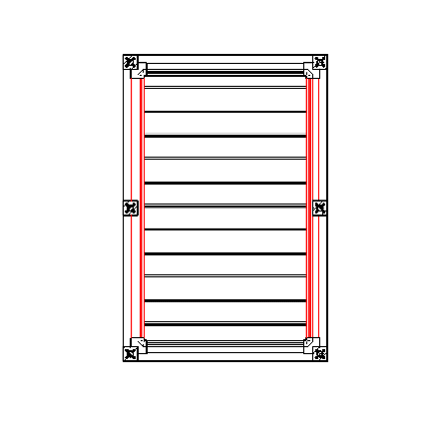
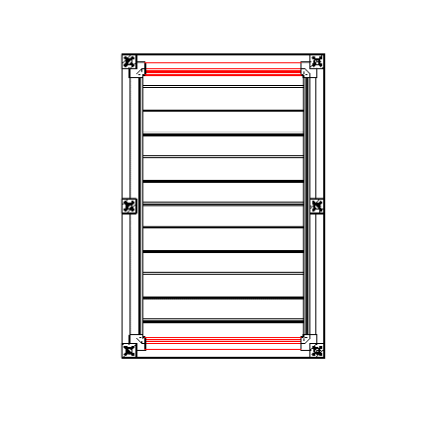
Objednávkový formulář Pergola

Zkr.2výrobku
zkratka | název | poznámka | Typ montáže
ARTOSI

typ výrobku |  |  |  | Typ A
zkratka | název | poznámka
ARTOSI

Typ montáže
zkratka | název | poznámka
A | Typ A
B | Typ B
D | Typ D | jiný obrázek

Barva lakovaných komponentů
zkratka | název | poznámka
7016M | RAL šedá ( antracit ) MATNÁ 7016 | standard
7016S | RAL šedá ( antracit ) STRUKTUROVANÁ 7016 | standard
8014M | RAL hnědá ( sépiová ) MATNÁ 8014 | standard
8014S | RAL hnědá ( sépiová ) STRUKTUROVANÁ 8014 | standard
9006RAL | RAL stříbrná 9006 | standard
9006S | RAL stříbrná STRUKTUROVANÁ 9006 | standard
9007RAL | RAL šedá ( šedý hliník ) 9007 | standard
9007S | RAL šedá ( šedý hliník ) STRUKTURA 9007 | standard
9010M | RAL bílá MATNÁ 9010 | standard
9010S | RAL bílá STRUKTUROVANÁ 9010 | standard
DB702 | RAL šedá ( speciál k lamele DB702 ) | standard
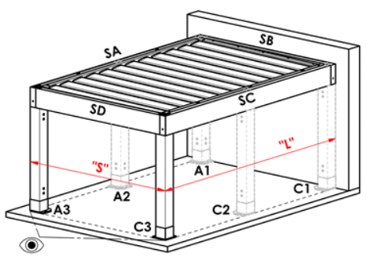
DB703 | RAL šedá ( tmavě perlová ) DB 703 | standard |  | Typ B
1013RAL | RAL žlutá ( ústřicová ) 1013
1015RAL | RAL žlutá ( slonová kost ) 1015
1019RAL | RAL žlutá ( šedožlutá ) 1019
3004RAL | RAL červená ( speciál k lamele 3004 )
3005RAL | RAL červená ( vínová ) 3005
6009RAL | RAL zelená ( jedlová ) 6009
7015RAL | RAL šedá břidlicová 7015
7016RAL | RAL šedá ( antracit ) 7016
7021RAL | RAL šedá ( černošedá ) 7021
7022RAL | RAL šedá umbra 7022
7024RAL | RAL šedá ( grafitová ) 7024
7035RAL | RAL šedá ( světlešedá ) 7035
7037RAL | RAL šedá ( prachová ) 7037
7038RAL | RAL šedá ( achátová ) 7038
7039RAL | RAL šedá ( krystalová ) 7039
7040RAL | RAL šedá ( okenní ) 7040
7044RAL | RAL šedá ( hedvábná ) 7044
7048RAL | RAL perleť ( šedá myš ) 7048
8012RAL | RAL hnědá ( červenohnědá ) 8012
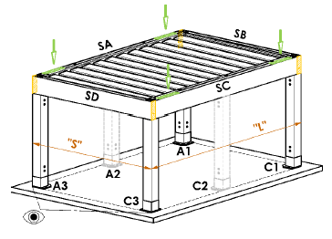
8014RAL | RAL hnědá ( sépiová ) 8014
8019RAL | RAL hnědá ( šedohnědá ) 8019
9003RAL | RAL bílá 9003
9004RAL | RAL černá ( signální ) 9004 |  |  | Typ D
9005M | RAL černá ( tmavočerná ) MATNÁ 9005
9005RAL | RAL černá ( tmavočerná ) 9005
9005S | RAL černá ( tmavočerná ) STRUKTURA 9005
9006M | RAL stříbrná MATNÁ 9006
9007M | RAL šedá ( šedý hliník ) MATNÁ 9007
9010RAL | RAL bílá 9010
9016M | RAL bílá ( dopravní ) MATNÁ 9016
9016RAL | RAL bílá ( dopravní ) 9016
9016S | RAL bílá ( dopravní ) STRUKTURA 9016
YW359F | RAL černá metalíza
VSR780 | RAL VSR 780
X | JINÁ (do poznámky RAL pro lakovnu)

Barva lamel
zkratka | název | poznámka
7016M | RAL šedá ( antracit ) MATNÁ 7016 | standard
7016S | RAL šedá ( antracit ) STRUKTUROVANÁ 7016 | standard
8014M | RAL hnědá ( sépiová ) MATNÁ 8014 | standard
8014S | RAL hnědá ( sépiová ) STRUKTUROVANÁ 8014 | standard
9006RAL | RAL stříbrná 9006 | standard
9006S | RAL stříbrná STRUKTUROVANÁ 9006 | standard
9007RAL | RAL šedá ( šedý hliník ) 9007 | standard
9007S | RAL šedá ( šedý hliník ) STRUKTURA 9007 | standard
9010M | RAL bílá MATNÁ 9010 | standard
9010S | RAL bílá STRUKTUROVANÁ 9010 | standard
DB702 | RAL šedá ( speciál k lamele DB702 ) | standard
DB703 | RAL šedá ( tmavě perlová ) DB 703 | standard
1013RAL | RAL žlutá ( ústřicová ) 1013
1015RAL | RAL žlutá ( slonová kost ) 1015
1019RAL | RAL žlutá ( šedožlutá ) 1019
3004RAL | RAL červená ( speciál k lamele 3004 )
3005RAL | RAL červená ( vínová ) 3005
6009RAL | RAL zelená ( jedlová ) 6009
7015RAL | RAL šedá břidlicová 7015
7016RAL | RAL šedá ( antracit ) 7016
7021RAL | RAL šedá ( černošedá ) 7021
7022RAL | RAL šedá umbra 7022
7024RAL | RAL šedá ( grafitová ) 7024
7035RAL | RAL šedá ( světlešedá ) 7035
7037RAL | RAL šedá ( prachová ) 7037
7038RAL | RAL šedá ( achátová ) 7038
7039RAL | RAL šedá ( krystalová ) 7039
7040RAL | RAL šedá ( okenní ) 7040
7044RAL | RAL šedá ( hedvábná ) 7044
7048RAL | RAL perleť ( šedá myš ) 7048
8012RAL | RAL hnědá ( červenohnědá ) 8012
8014RAL | RAL hnědá ( sépiová ) 8014
8019RAL | RAL hnědá ( šedohnědá ) 8019
9003RAL | RAL bílá 9003
9004RAL | RAL černá ( signální ) 9004
9005M | RAL černá ( tmavočerná ) MATNÁ 9005
9005RAL | RAL černá ( tmavočerná ) 9005
9005S | RAL černá ( tmavočerná ) STRUKTURA 9005
9006M | RAL stříbrná MATNÁ 9006
9007M | RAL šedá ( šedý hliník ) MATNÁ 9007
9010RAL | RAL bílá 9010
9016M | RAL bílá ( dopravní ) MATNÁ 9016
9016RAL | RAL bílá ( dopravní ) 9016
9016S | RAL bílá ( dopravní ) STRUKTURA 9016
YW359F | RAL černá metalíza
VSR780 | RAL VSR 780
X | JINÁ (do poznámky RAL pro lakovnu)
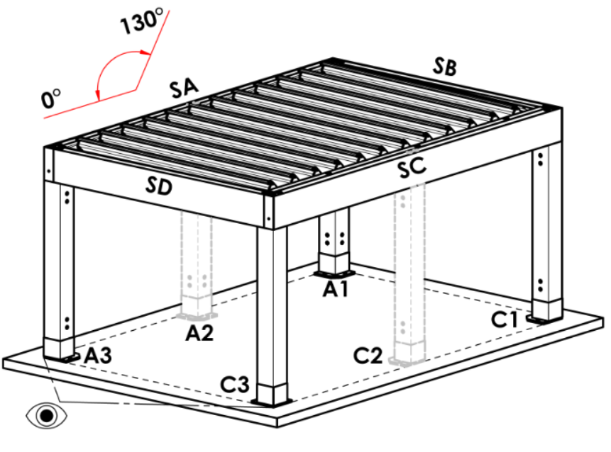
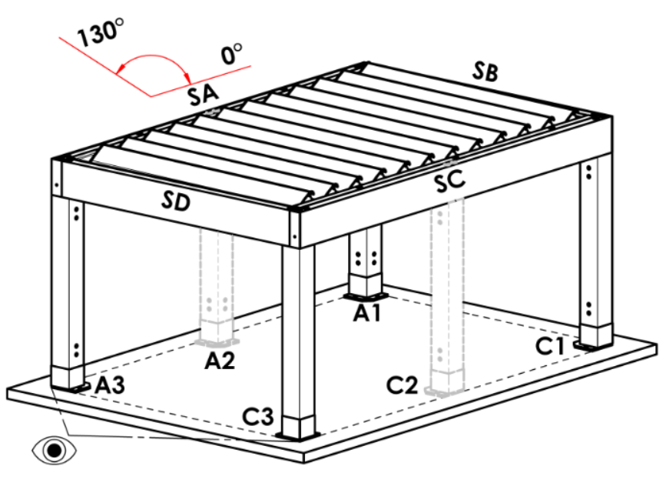
ISD110 | Isotra systém DECORAL hladký ISD110 | Max.šířka pergoly s lamelou v Decoralu je 4,5m.
ISD120 | Isotra systém DECORAL hladký ISD120 | Max.šířka pergoly s lamelou v Decoralu je 4,5m.
ISD130 | Isotra systém DECORAL hladký ISD130 | Max.šířka pergoly s lamelou v Decoralu je 4,5m.
ISD140 | Isotra systém DECORAL hladký ISD140 | Max.šířka pergoly s lamelou v Decoralu je 4,5m.
ISD150 | Isotra systém DECORAL hladký ISD150 | Max.šířka pergoly s lamelou v Decoralu je 4,5m.
ISD160 | Isotra systém DECORAL hladký ISD160 | Max.šířka pergoly s lamelou v Decoralu je 4,5m.
ISD210 | Isotra systém DECORAL struktura ISD210 | Max.šířka pergoly s lamelou v Decoralu je 4,5m.
ISD220 | Isotra systém DECORAL struktura ISD220 | Max.šířka pergoly s lamelou v Decoralu je 4,5m.
ISD230 | Isotra systém DECORAL struktura ISD230 | Max.šířka pergoly s lamelou v Decoralu je 4,5m.
ISD310 | Isotra systém DECORAL lesk ISD310 | Max.šířka pergoly s lamelou v Decoralu je 4,5m.
ISD152 | Isotra systém DECORAL hladký ISD152 | Max.šířka pergoly s lamelou v Decoralu je 4,5m.
ISD154 | Isotra systém DECORAL hladký ISD154 | Max.šířka pergoly s lamelou v Decoralu je 4,5m.
ISD200 | Isotra systém DECORAL struktura ISD200 | Max.šířka pergoly s lamelou v Decoralu je 4,5m.
ISD212 | Isotra systém DECORAL struktura ISD212 | Max.šířka pergoly s lamelou v Decoralu je 4,5m.
ISD214 | Isotra systém DECORAL struktura ISD214 | Max.šířka pergoly s lamelou v Decoralu je 4,5m.
ISD222 | Isotra systém DECORAL struktura ISD222 | Max.šířka pergoly s lamelou v Decoralu je 4,5m.
ISD500 | Isotra systém DECORAL hladký ISD500 | Max.šířka pergoly s lamelou v Decoralu je 4,5m.
ISD510 | Isotra systém DECORAL hladký ISD510 | Max.šířka pergoly s lamelou v Decoralu je 4,5m.
ISD600 | Isotra systém DECORAL struktura ISD600 | Max.šířka pergoly s lamelou v Decoralu je 4,5m.
ISD610 | Isotra systém DECORAL struktura ISD610 | Max.šířka pergoly s lamelou v Decoralu je 4,5m.
ISD620 | Isotra systém DECORAL struktura ISD620 | Max.šířka pergoly s lamelou v Decoralu je 4,5m.
ISD630 | Isotra systém DECORAL struktura ISD630 | Max.šířka pergoly s lamelou v Decoralu je 4,5m.
ISD640 | Isotra systém DECORAL struktura ISD640 | Max.šířka pergoly s lamelou v Decoralu je 4,5m.
ISD700 | Isotra systém DECORAL osobitý ISD700 | Max.šířka pergoly s lamelou v Decoralu je 4,5m.
Xisd | JINÝ ISD (po konzultaci s OZ - termín) | Max.šířka pergoly s lamelou v Decoralu je 4,5m.
7016S/9010S | vrchní část 7016S / spodní část 9010S
7016S/9016S | vrchní část 7016S / spodní část 9016S
7016S/9006S | vrchní část 7016S / spodní část 9006S
7016S/9007S | vrchní část 7016S / spodní část 9007S
DB703S/9010S | vrchní část DB703S / spodní část 9010S
DB703S/9016S | vrchní část DB703S / spodní část 9016S
DB703S/9006S | vrchní část DB703S / spodní část 9006S
DB703S/9007S | vrchní část DB703S / spodní část 9007S

Směr naklápění lamel
zkratka | název | poznámka
A | směr naklápění "A"
B | směr naklápění "B"

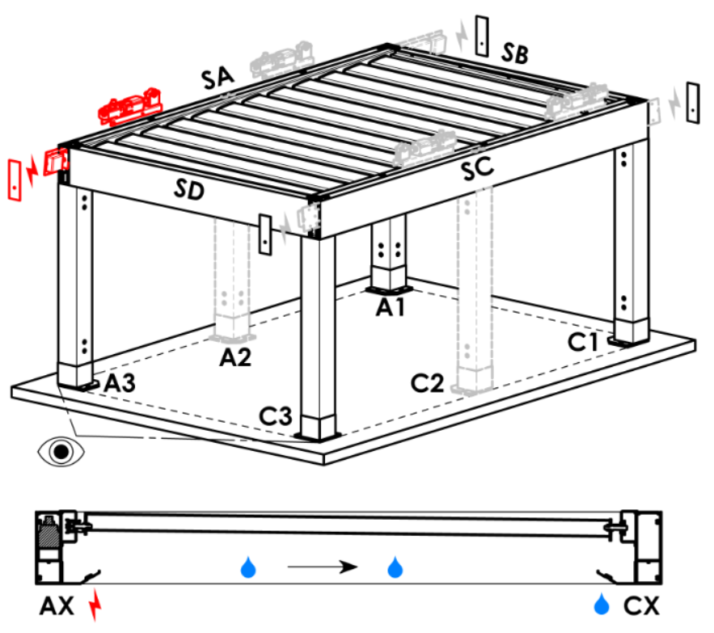
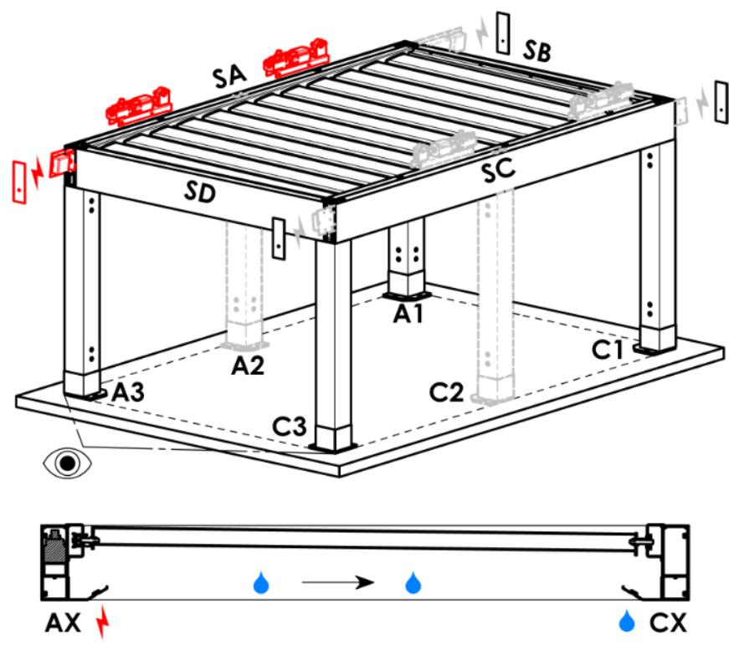
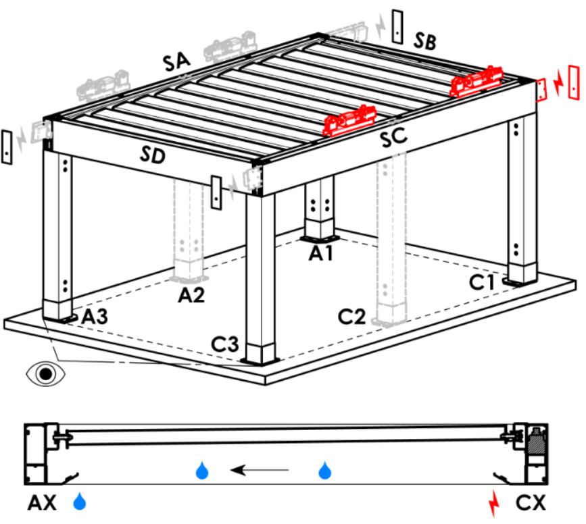
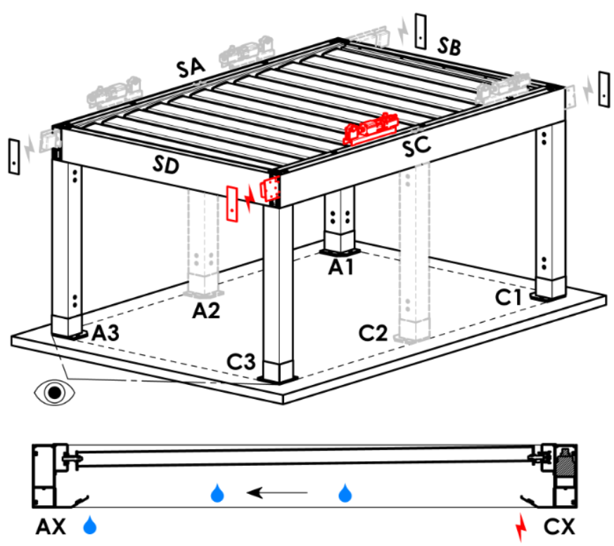
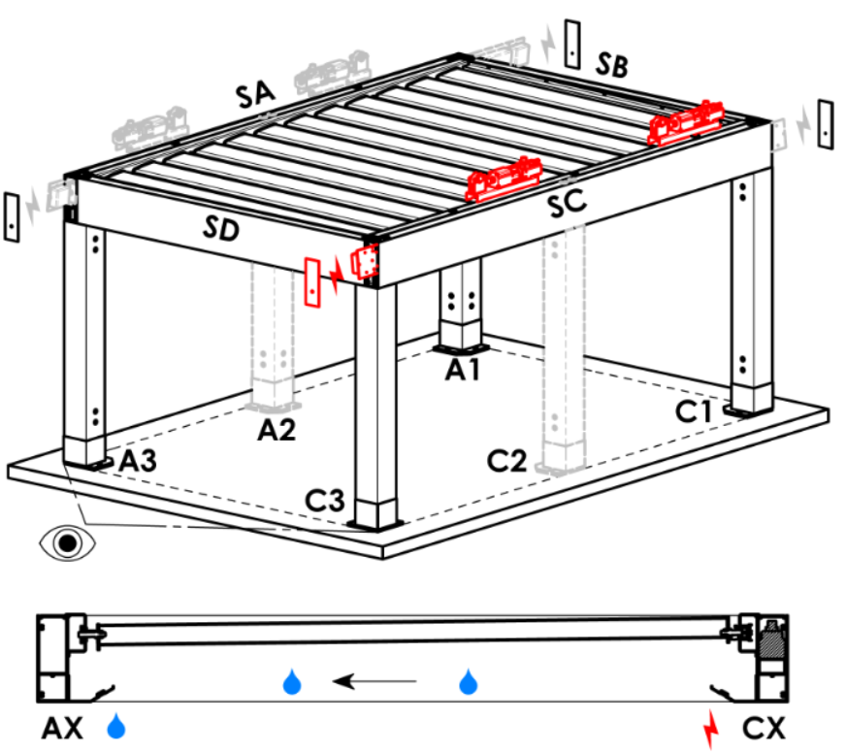
Přístupovvý bod a počet motorů
zkratka | název | poznámka | Přístupový bod a počet motorů
A1 | A1 | 1ks motoru | A1 |  |  | A1A3 |  |  |  | A3 |  |  | A3A1 |  |  | C1 | C1C3 |  | C3 |  | C3C1
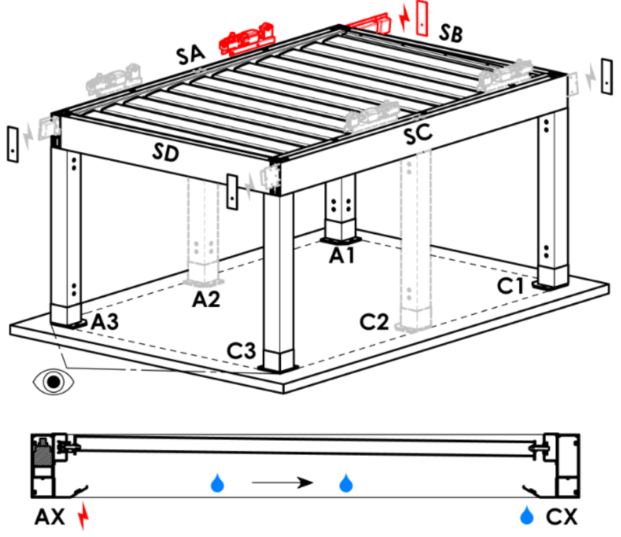
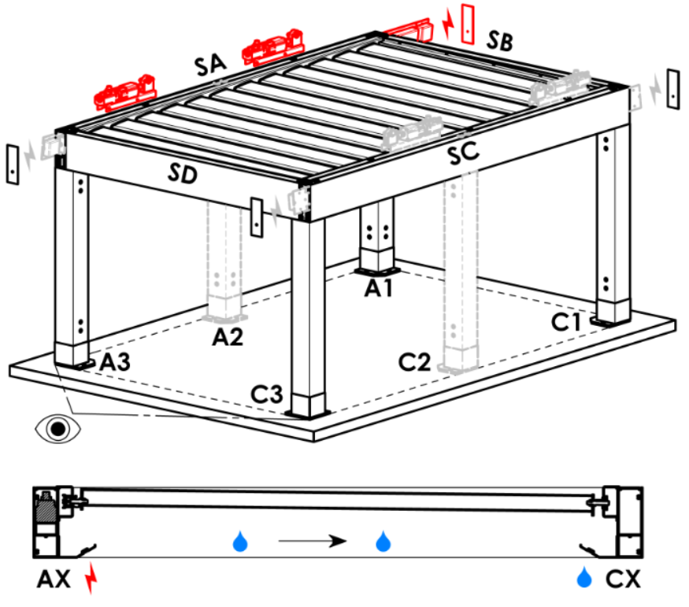
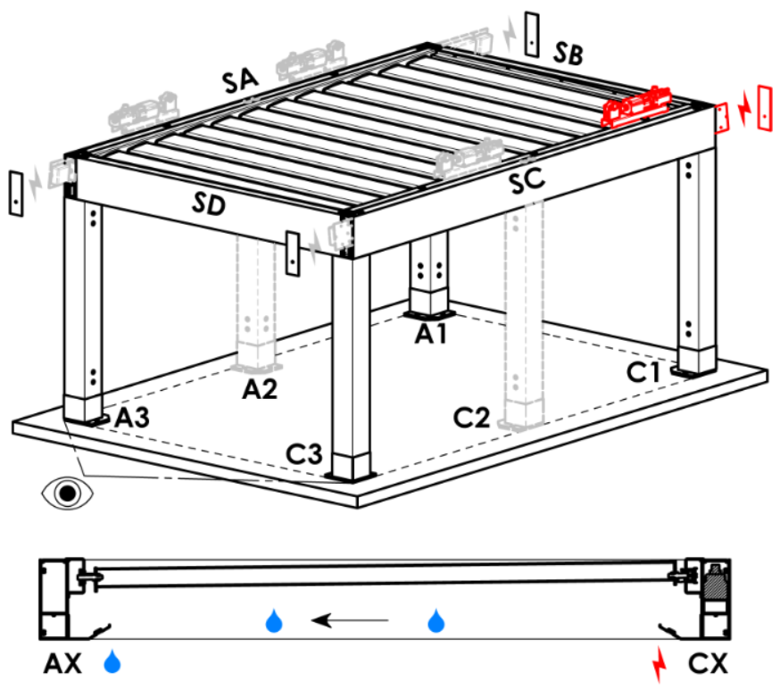
A3 | A3 | 1ks motoru
C1 | C1 | 1ks motoru
C3 | C3 | 1ks motoru
A1A3 | A1+A3 | 2ks motorů, přívod napájení z A1
C1C3 | C1+C3 | 2ks motorů, přívod napájení z C1
A3A1 | A3+A1 | 2ks motorů, přívod napájení z A3
C3C1 | C3+C1 | 2ks motorů, přívod napájení z C3

Typ motoru
zkratka | název | poznámka
L_IO | 04. lineární pohon + IO jednotka
S_WT_SR | 01.motor Somfy WT+SLIM IO receiver
S_WT | 01.motor Somfy WT

Pomocný přístupový bod
zkratka | název | poznámka
N | není | varianta platná pro pergoly typu A a B
SA-A3 | v profilu SA - v rohu A3 | varianta platná pro pergolu typ D, pomoc.přístupový bod A3 a A3A1
SA-A1 | v profilu SA - v rohu A1 | varianta platná pro pergolu typ D, pomoc.přístupový bod A1 a A1A3
SC-C1 | v profilu SC - v rohu C1 | varianta platná pro pergolu typ D, pomoc.přístupový bod C1 a C1C3
SC-C3 | v profilu SC - v rohu C3 | varianta platná pro pergolu typ D, pomoc.přístupový bod C3 a C3C1

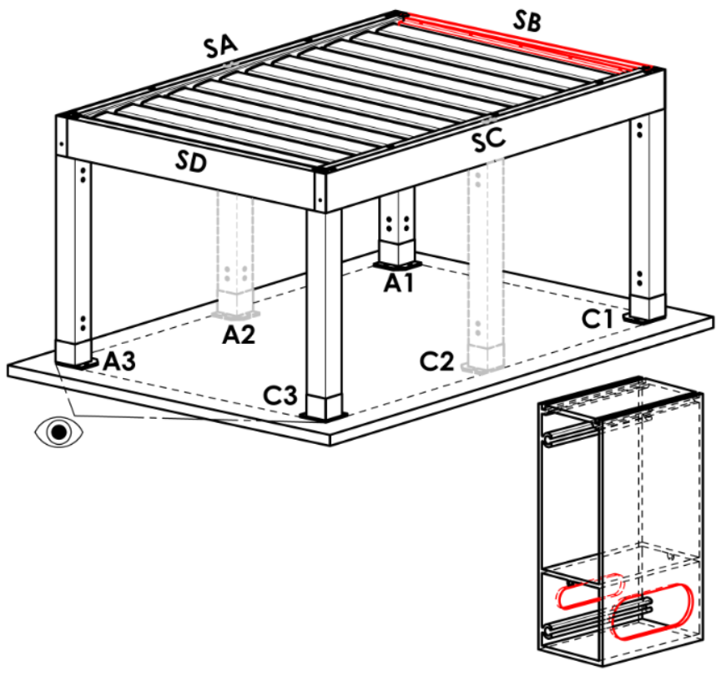
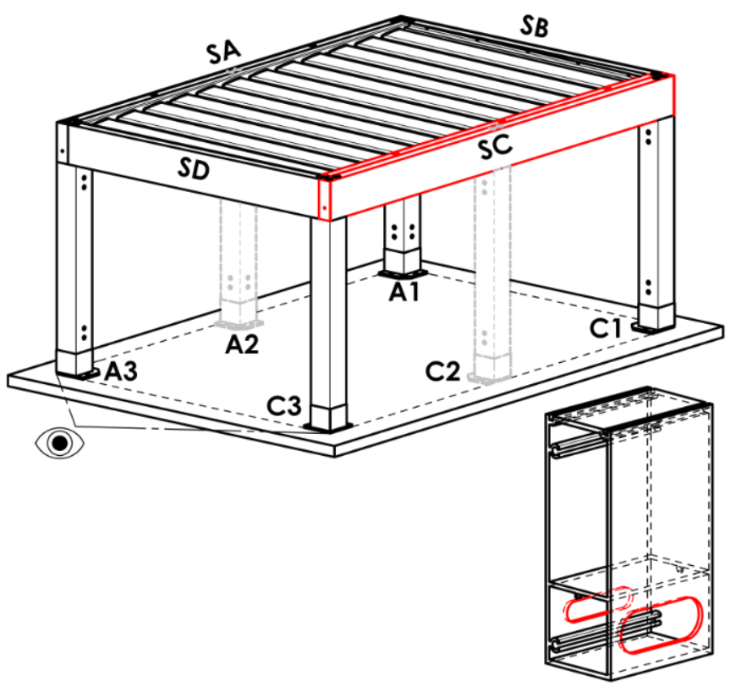
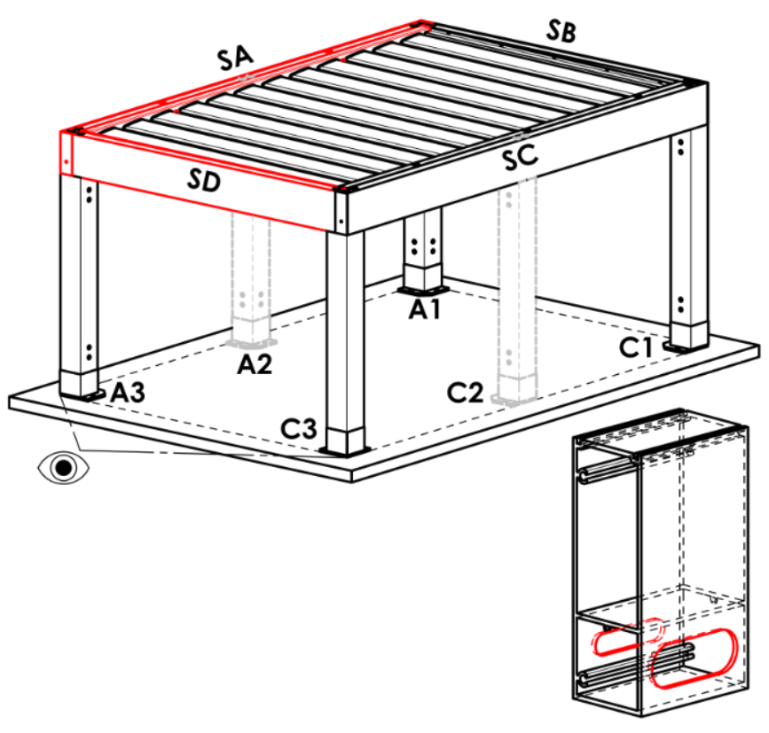
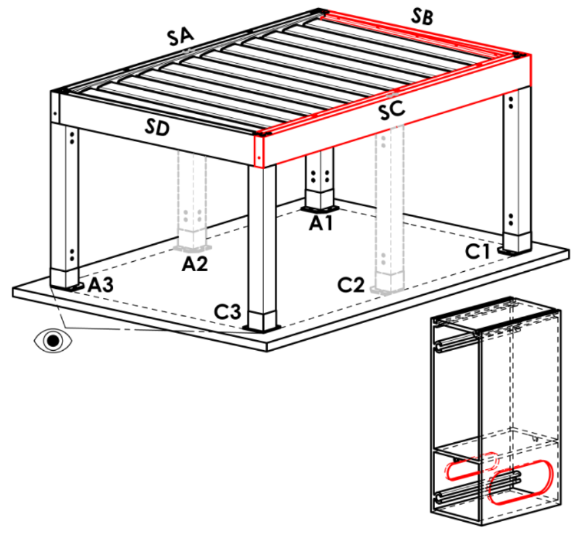
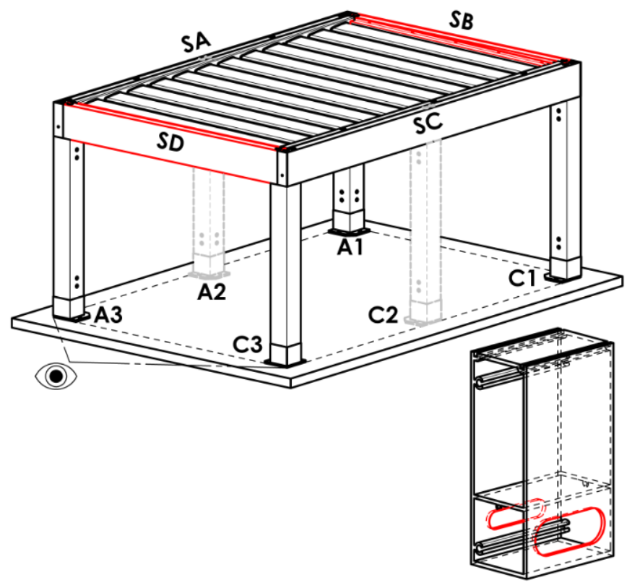
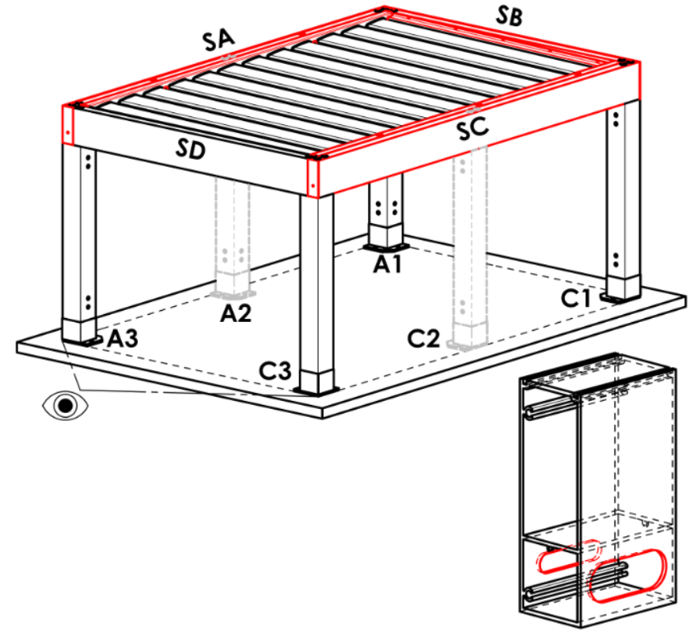
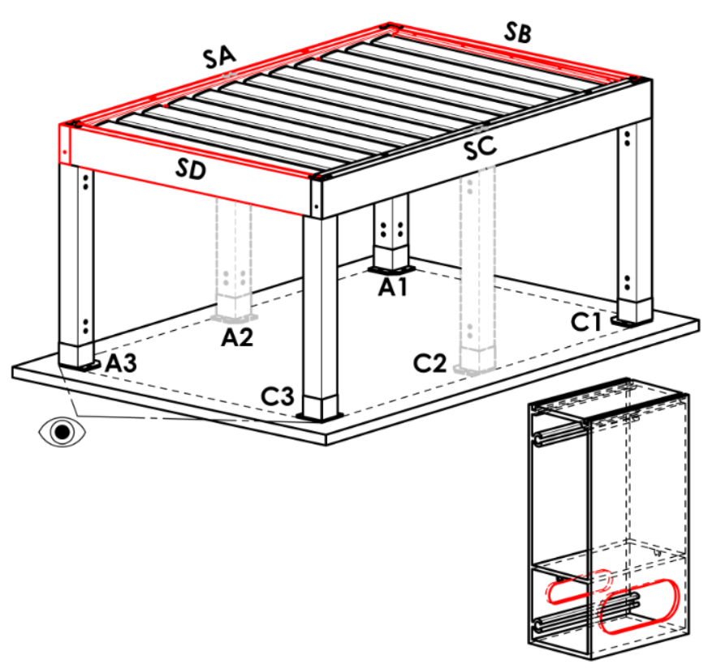
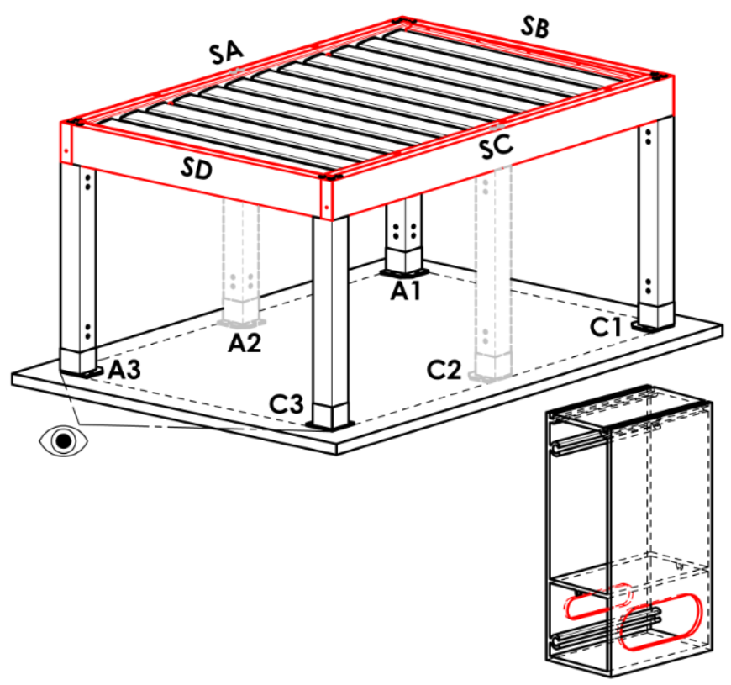
Kotvení rámu
zkratka | název | poznámka | Kotvení rámů
N | není |  | N |  | SA |  |  | SB |  |  | SC |  |  | SD |  | SA+SB | SA+SC | SA+SD |  | SB+SC |  | SB+SD | SC+SD | SA+SB+SC | SA+SB+SD | SB+SC+SD | SA+SC+SD | SA+SB+SC+SD
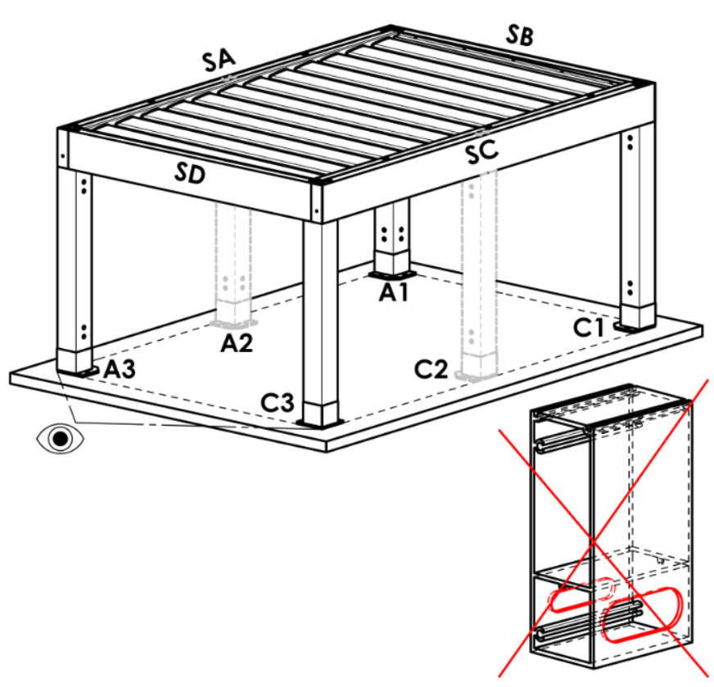
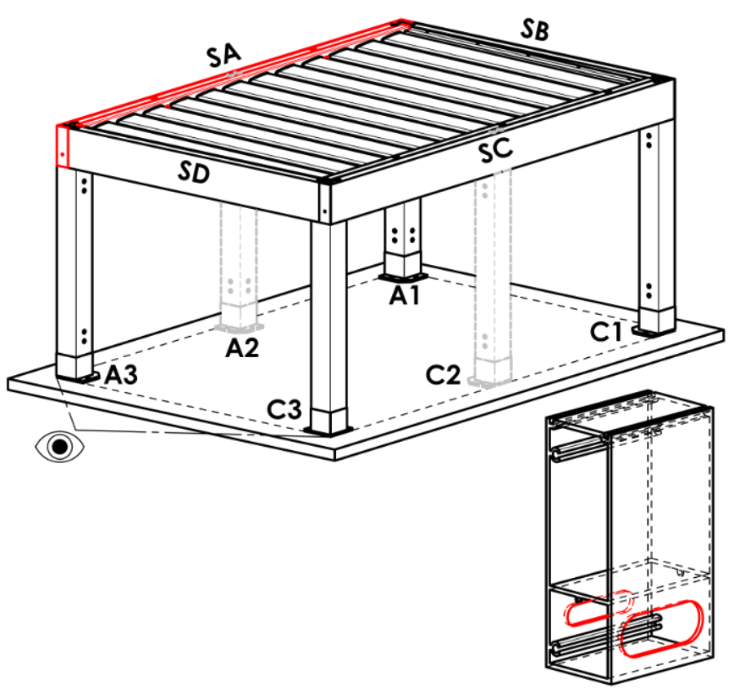
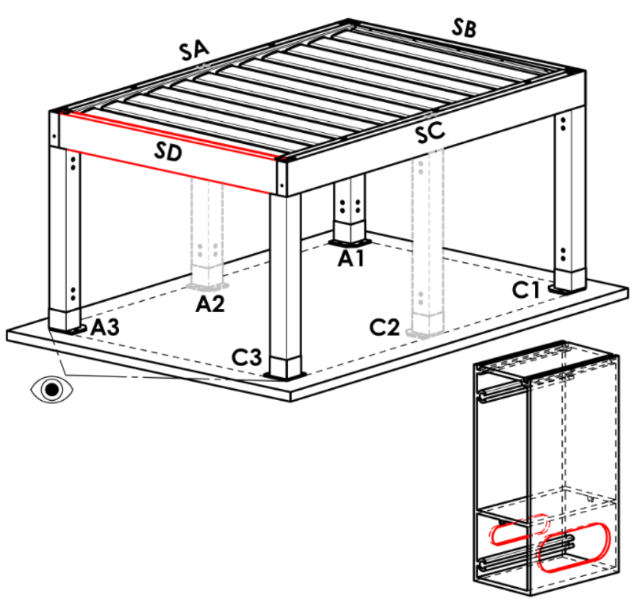
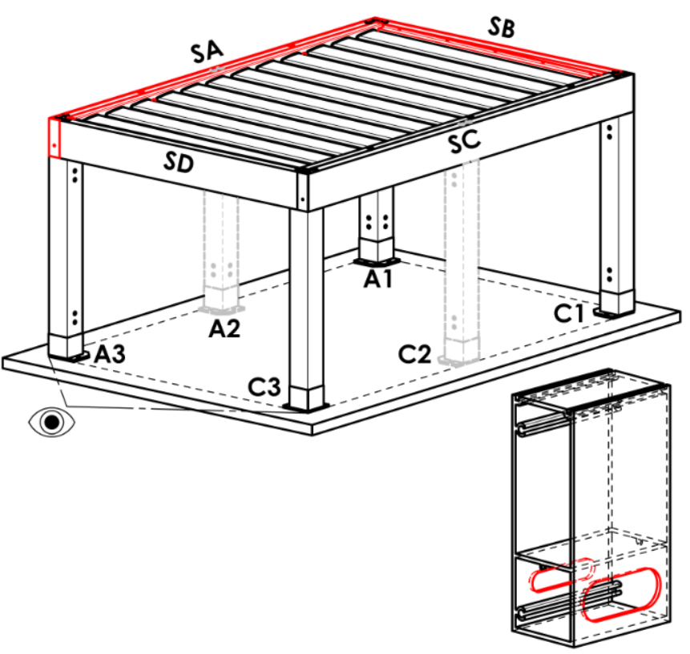
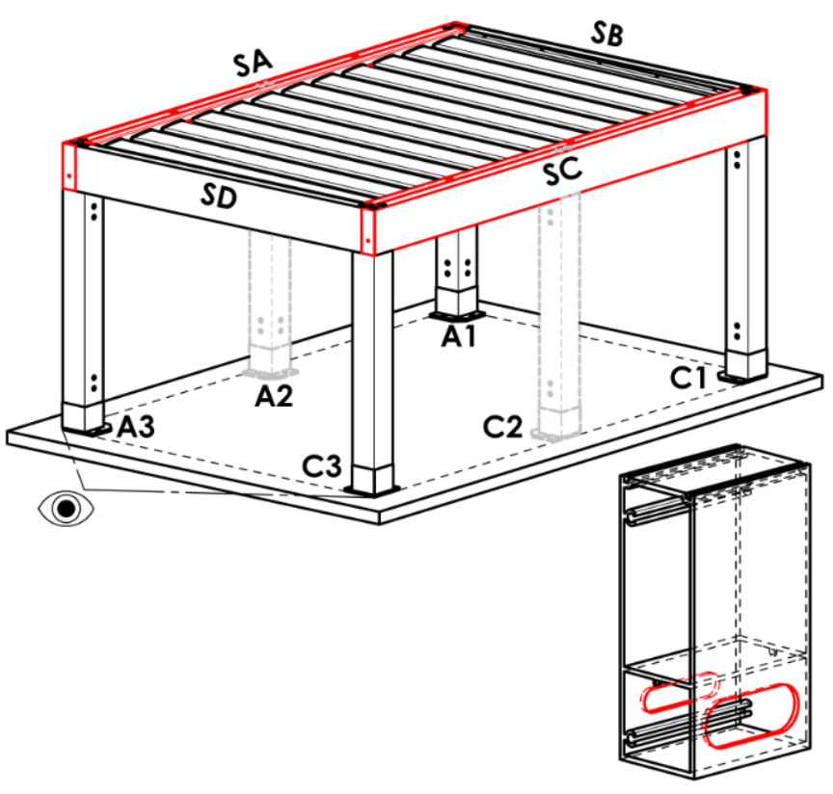
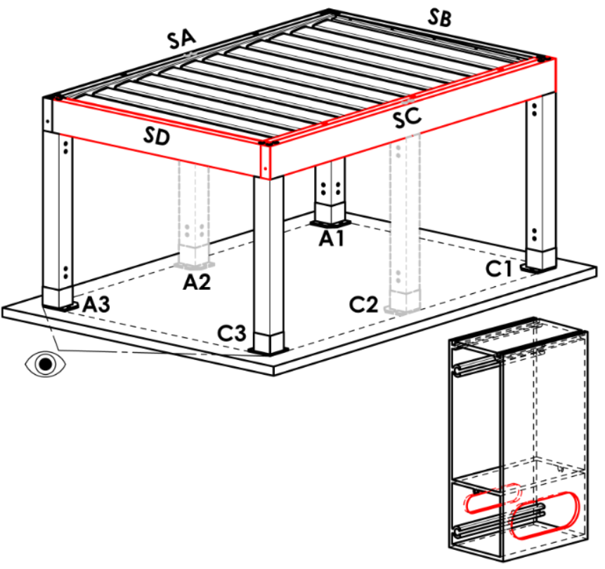
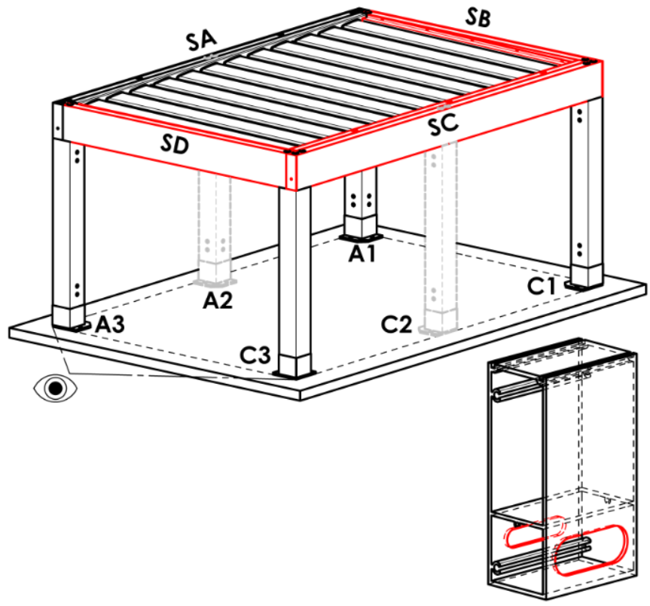
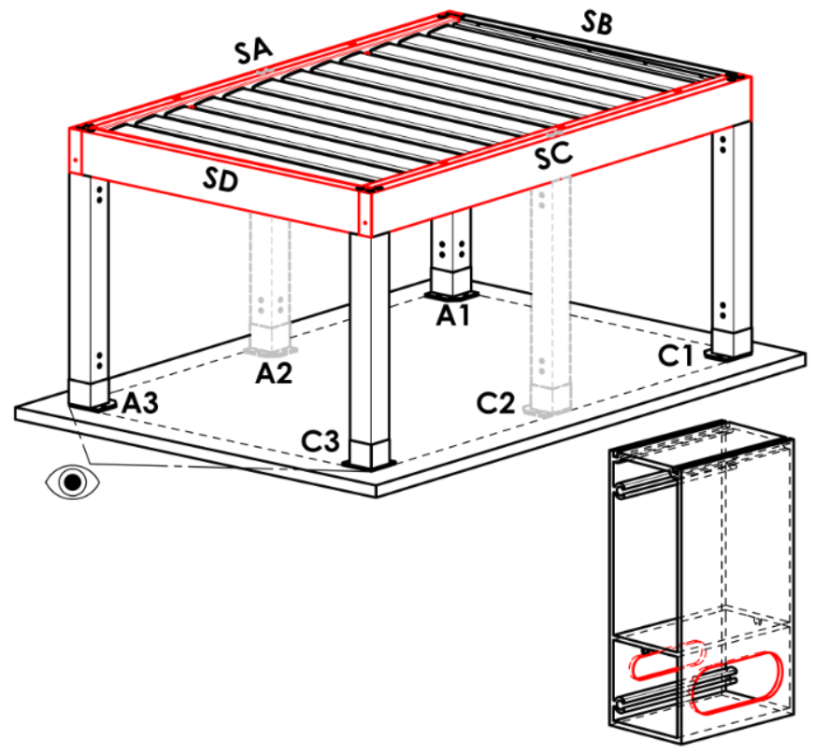
SA | na straně SA
SB | na straně SB | varianta není možná pro typ pergoly A
SC | na straně SC
SD | na straně SD | varianta není možná pro typ pergoly A a B
SA+SB | na stranách SA+SB | varianta není možná pro typ pergoly A
SA+SC | na stranách SA+SC
SA+SD | na stranách SA+SD | varianta není možná pro typ pergoly A a B
SB+SC | na stranách SB+SC | varianta není možná pro typ pergoly A
SB+SD | na stranách SB+SD | varianta není možná pro typ pergoly A a B
SC+SD | na stranách SC+SD | varianta není možná pro typ pergoly A a B
SA+SB+SC | na stranách SA+SB+SC | varianta není možná pro typ pergoly A
SA+SB+SD | na stranách SA+SB+SD | varianta není možná pro typ pergoly A a B
SB+SC+SD | na stranách SB+SC+SD | varianta není možná pro typ pergoly A a B
SA+SC+SD | na stranách SA+SC+SD | varianta není možná pro typ pergoly A a B
SA+SB+SC+SD | na stranách SA+SB+SC+SD | varianta není možná pro typ pergoly A a B

Typ stojky
zkratka | název | poznámka
110/110 | stojka 110/110
 |  |  | Stojka A1
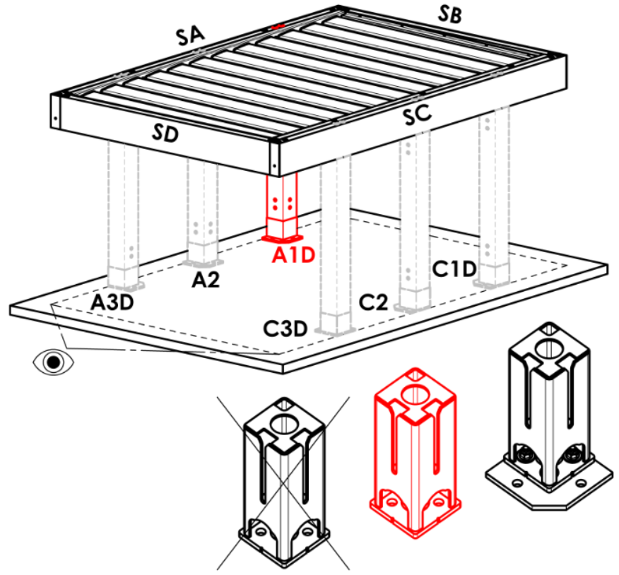
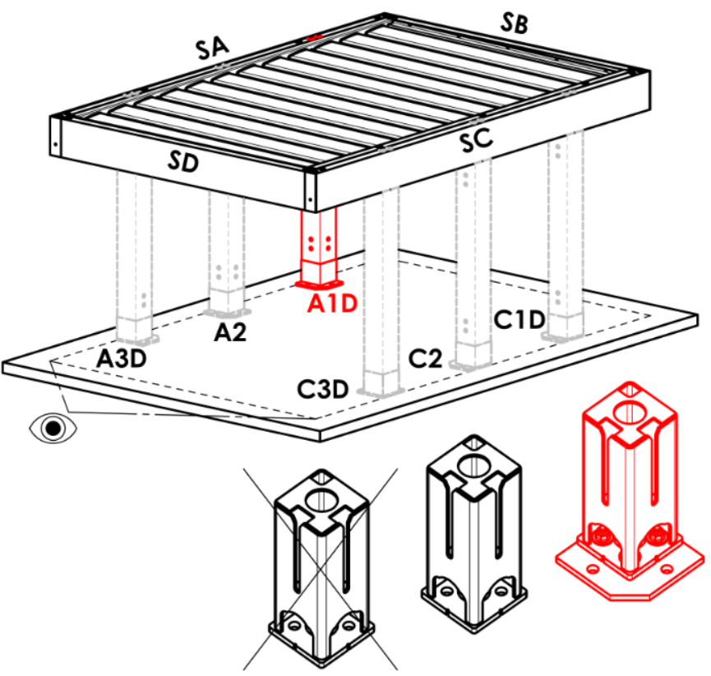
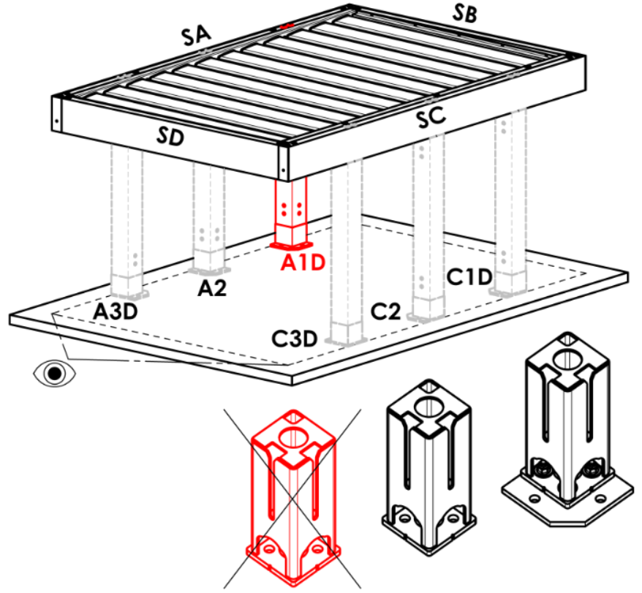
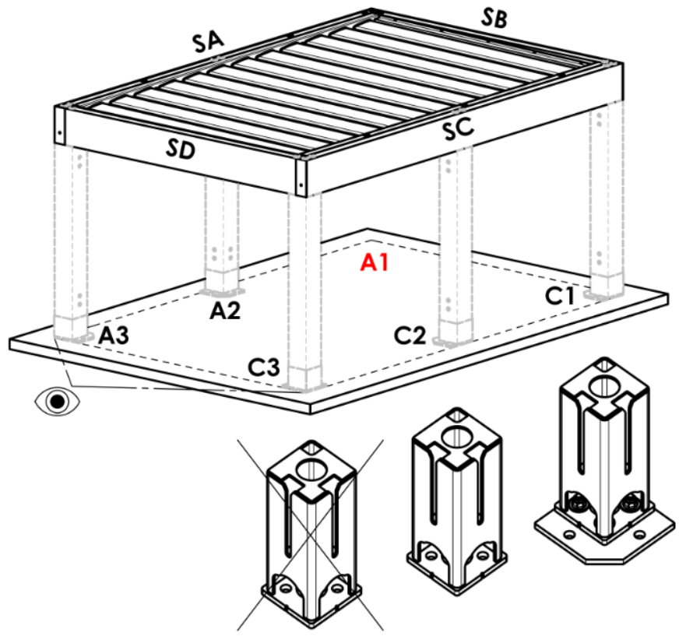
Stojka A1 |  |  | A |  | Arz |  | Abp |  | A1D |  |  | A1Drz |  |  | A1Dbp | N
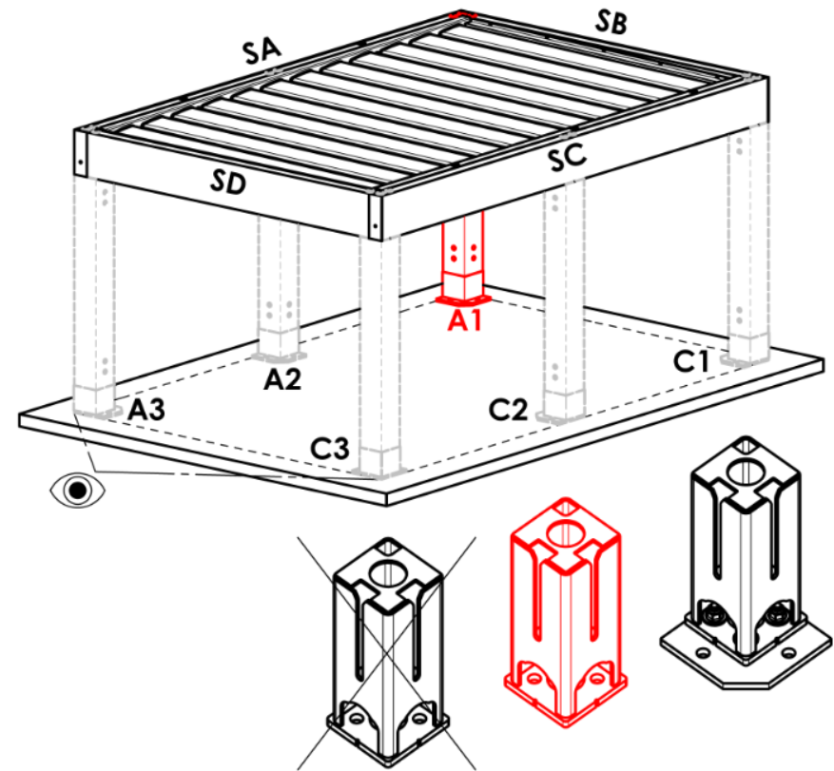
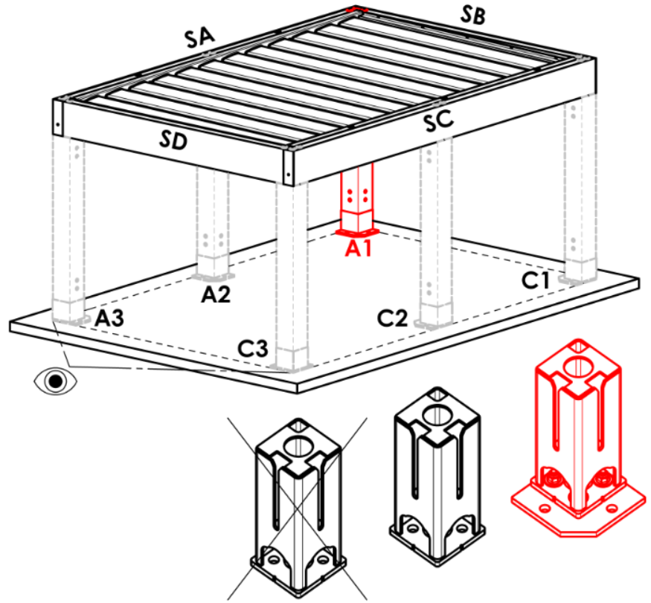
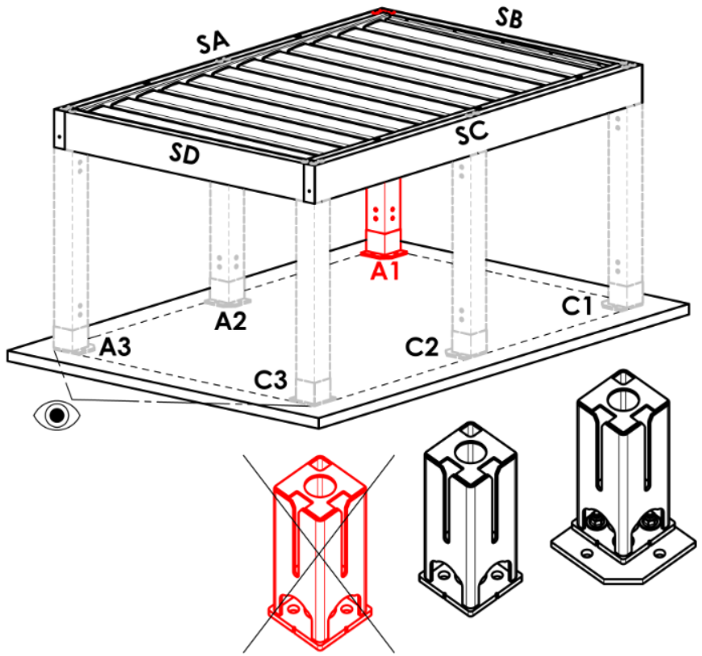
zkratka | název | poznámka
A | v rohu - patka skrytá
Arz | v rohu - patka s rozšířenou základnou
Abp | v rohu - bez patky
A1D | posun po délkce- patka skrytá
A1Drz | posun po délkce- patka s rozšířenou základnou
A1Dbp | posun po délce - bez patky
N | není
A1Srz | posu po šířce - patka s rozšířenou základnou | varianta pouze pro typ pergoly B a D
A1S | posu po šířce - patka skrytá | varianta pouze pro typ pergoly B a D
A1Sbp | posu po šířce - bez patky | varianta pouze pro typ pergoly B a D

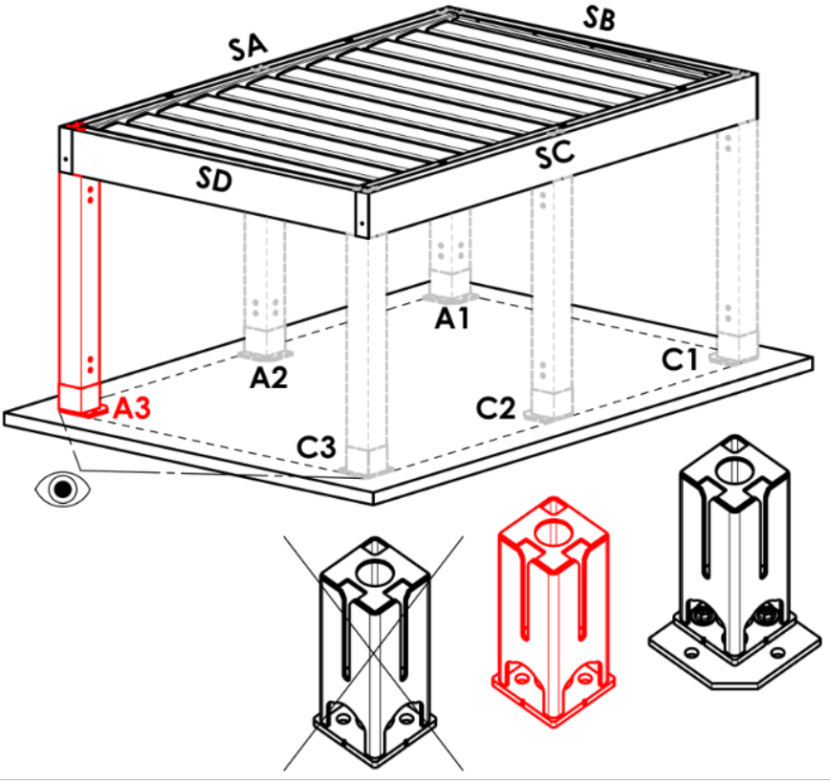
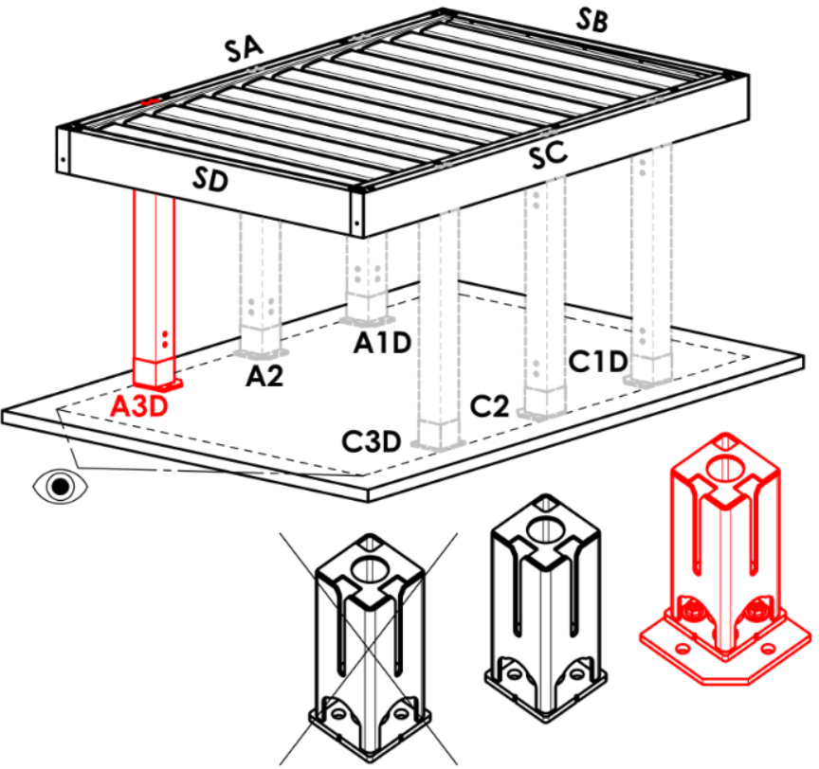
Stojka A3
zkratka | název | poznámka | Stojka A3
A | v rohu - patka skrytá |  | A |  | Arz |  | Abp |  | A3D |  |  | A3Drz |  |  | A3Dbp | N
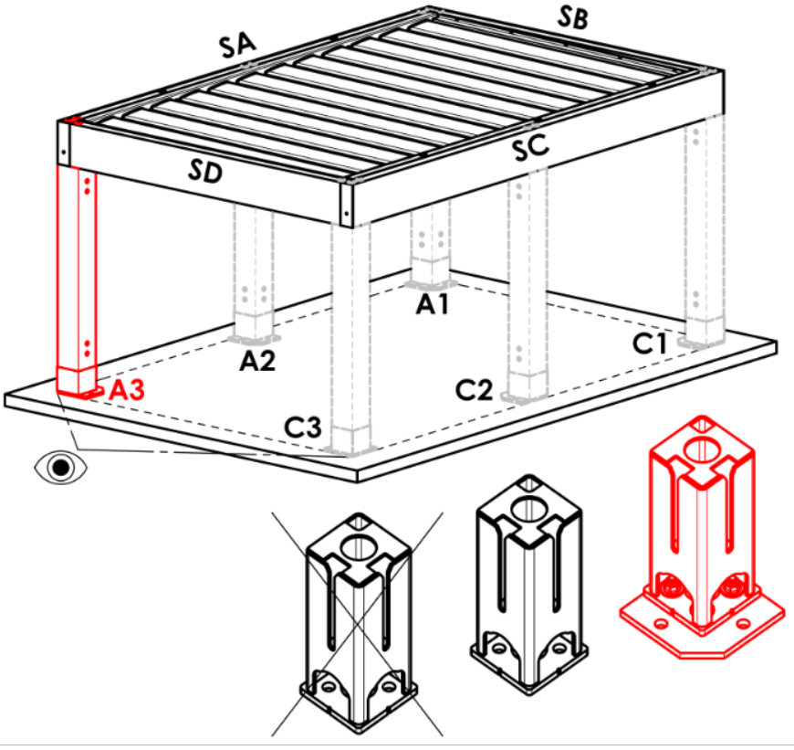
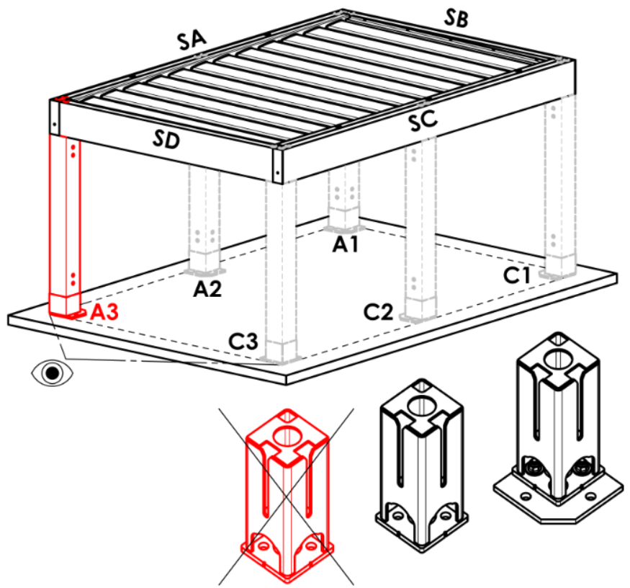
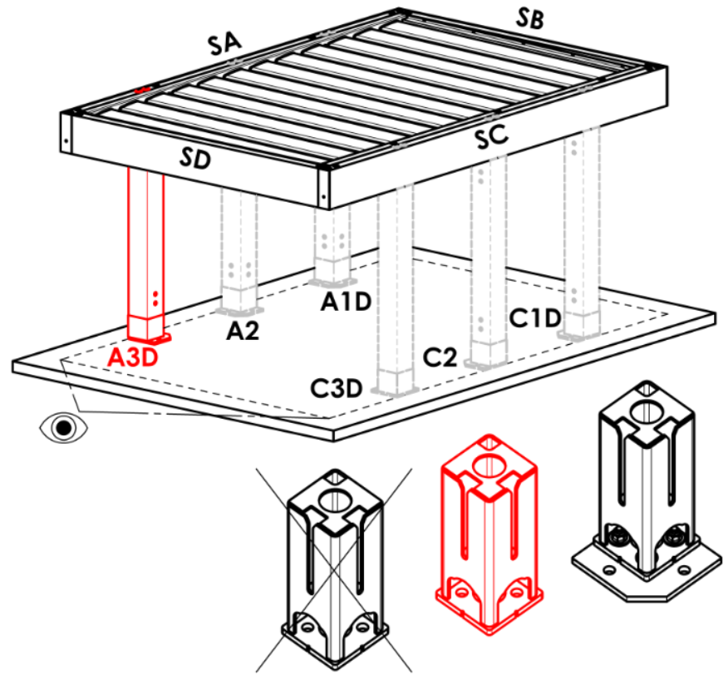
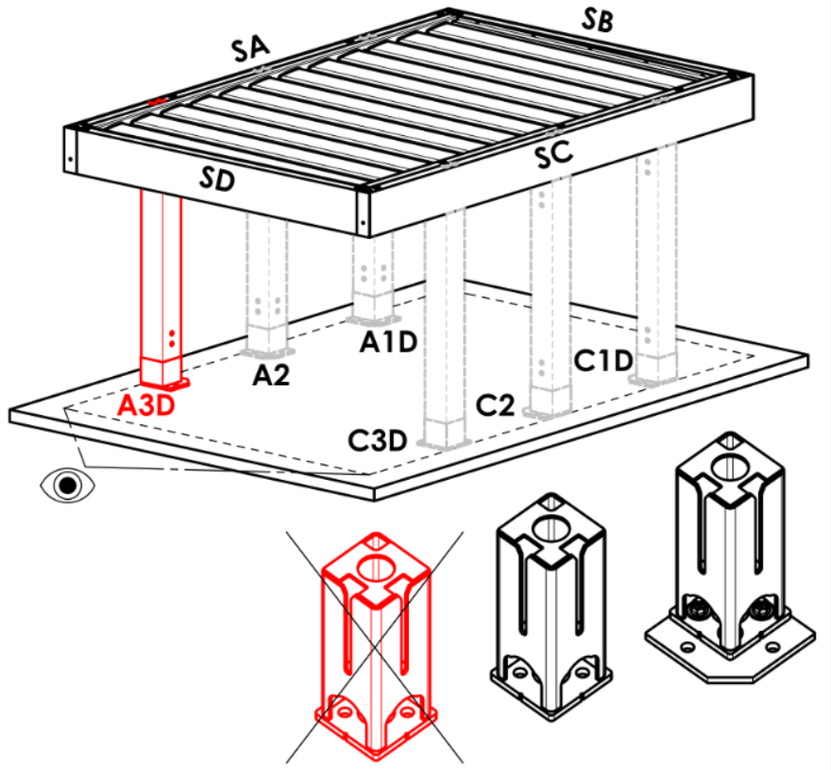
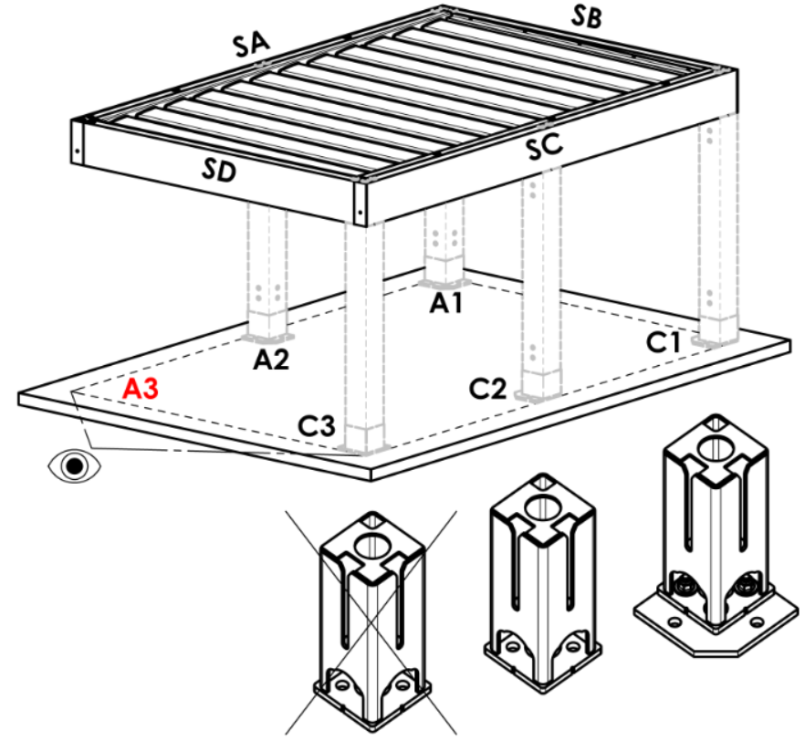
Arz | v rohu - patka s rozšířenou základnou
Abp | v rohu - bez patky
A3D | posun po délkce- patka skrytá
A3Drz | posun po délkce- patka s rozšířenou základnou
A3Dbp | posun po délce - bez patky
N | není
A3S | posu po šířce - patka skrytá | varianta pouze pro typ pergoly D
A3Srz | posu po šířce - patka s rozšířenou základnou | varianta pouze pro typ pergoly D
A3Sbp | posu po šířce - bez patky | varianta pouze pro typ pergoly D

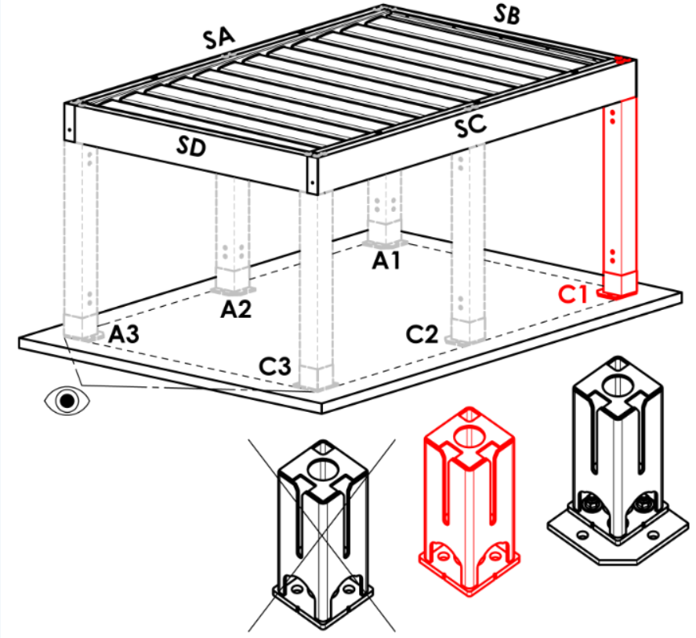




Stojka C1
zkratka | název | poznámka | Stojka C1
A | v rohu - patka skrytá |  | A |  | Arz |  | Abp |  | C1D |  |  | C1Drz |  |  | C1Dbp | N


Arz | v rohu - patka s rozšířenou základnou
Abp | v rohu - bez patky
C1D | posun po délkce- patka skrytá
C1Drz | posun po délkce- patka s rozšířenou základnou
C1Dbp | posun po délce - bez patky
N | není
C1S | posu po šířce - patka skrytá | varianta pouze pro typ pergoly B a D
C1Srz | posu po šířce - patka s rozšířenou základnou | varianta pouze pro typ pergoly B a D
C1Sbp | posu po šířce - bez patky | varianta pouze pro typ pergoly B a D






Stojka C3
zkratka | název | poznámka | Stojka C3
A | v rohu - patka skrytá |  | A |  | Arz |  | Abp |  | C3D |  |  | C3Drz |  |  | C3Dbp | N


Arz | v rohu - patka s rozšířenou základnou
Abp | v rohu - bez patky
C3D | posun po délkce- patka skrytá
C3Drz | posun po délkce- patka s rozšířenou základnou
C3Dbp | posun po délce - bez patky
N | není
C3S | posu po šířce - patka skrytá | varianta pouze pro typ pergoly D
C3Srz | posu po šířce - patka s rozšířenou základnou | varianta pouze pro typ pergoly D
C3Sbp | posu po šířce - bez patky | varianta pouze pro typ pergoly D

Umístění odtoku ve stojce A1, A3, C1, C3
zkratka | název | poznámka
BO | bez odtoku (lem bez otvoru) |  | Stojka A2 (dodatečná)




NO | neřízený odtok (lem s hranatým otvorem) |  | N |  | A2D |  |  | A2Drz |  |  |  | A2bp
RO | řízený odtok (lem s půlkulatým otvorem)
ML | odtok mimo lem (lem bez otvoru)
N | není

Stojka A2 (dodatečná)
zkratka | název | poznámka
N | není
A2D | posun po délkce- patka skrytá |  | Stojka C2 (dodatečná)




A2Drz | posun po délkce- patka s rozšířenou základnou |  | N |  | C2D |  |  | C2Drz |  |  |  | C2bp
A2bp | posun po délce - bez patky

Stojka C2 (dodatečná)
zkratka | název | poznámka
N | není
C2D | posun po délkce- patka skrytá
C2Drz | posun po délkce- patka s rozšířenou základnou
C2bp | posun po délce - bez patky



Umístění odtoku ve stojce A2, C2 |  |  | Posunutí na osu [mm]
zkratka | název | poznámka |  | Stojka A2 (dodatečná) |  |  |  | Stojka C2 (dodatečná)
BO | bez odtoku (lem bez otvoru)
NO | neřízený odtok (lem s hranatým otvorem)
RO | řízený odtok (lem s půlkulatým otvorem)
ML | odtok mimo lem (lem bez otvoru)
N | není

Počet lamel v 2.sekci
zkratka | název | poznámka
N | ne
5L | 5.lamel (v 2.sekci)
6L | 6.lamel (v 2.sekci)
7L | 7.lamel (v 2.sekci)
8L | 8.lamel (v 2.sekci)
9L | 9.lamel (v 2.sekci)
10L | 10.lamel (v 2.sekci)
11L | 11.lamel (v 2.sekci)
12L | 12.lamel (v 2.sekci)
13L | 13.lamel (v 2.sekci)
14L | 14.lamel (v 2.sekci)
15L | 15.lamel (v 2.sekci)
16L | 16.lamel (v 2.sekci)
17L | 17.lamel (v 2.sekci)
18L | 18.lamel (v 2.sekci)
19L | 19.lamel (v 2.sekci)
20L | 20.lamel (v 2.sekci)
21L | 21.lamel (v 2.sekci)
22L | 22.lamel (v 2.sekci)
23L | 23.lamel (v 2.sekci)
24L | 24.lamel (v 2.sekci)
25L | 25.lamel (v 2.sekci)
26L | 26.lamel (v 2.sekci)
27L | 27.lamel (v 2.sekci)
28L | 28.lamel (v 2.sekci)

Osvětlení
zkratka | název | poznámka
N | není
4K | Denní bílá, 4000K WT
4K_iO | Denní bílá, 4000K iO


Umístění osvětlení
zkratka | název | poznámka | Umístění osvětlení
N | není |  | OsvD - osvětlení po délce |  |  | OsvS - osvětlení po šířce |  |  |  | OsvDS - osvětlení po délce i šířce |  |  |  | N- není



OsvD | osvětlení po délce
OsvS | osvětlení po šířce
OsvDS | osvětlení po délce i šířce
OsvDL | osvětlení po délce + v lamelách
OsvDSL | osvětlení po délce i šířce + v lamelách
OsvSL | osvětlení po šířce + v lamelách
OsvL | osvětlení v lamelách

Balení
zkratka | název | poznámka
bp | balení Pergoly - dřevěná bedna (EXPORT)
bptu | balení Pergoly - dřevěné palety (ČR a SK)


Platnost od: 17.08.2026.

